mockup
Order List
icon add order
ORDER LIST

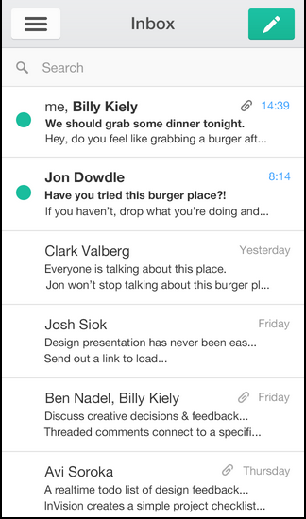

Options
oder status = new, process,prepared

order content
format:
[order no]
carriage no:[carriage no], seat no: [seat_no]
total paid : [total_paid]
cth:
ODR-0987203477
carriage no : 01, seat no : 12A
total paid : Rp. 50.000,00
search order

Note :
1 | Searching bisa berdasarkan order status, carriage no, seat no, atau order no
2 | ketika menyentuh order list agak lama akan keluar popup(DETAIL, CHANGE STATUS). Menu detail akan menampilkan detail dari order, menu change status digunakan untuk merubah status dari order
3 | urutan order list berdasarkan order status descending
4 | order list akan otomatis terupdate setiap interval tertentu untuk mengetahui status terkini dari order

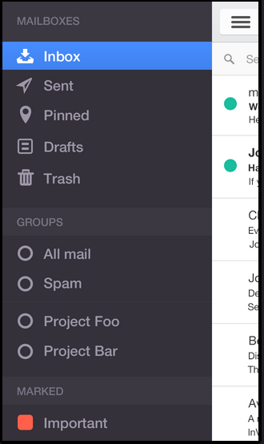
Option
 |  | option terdiri dari :
 |  | ADD ORDER | masuk ke menu add order
 |  | MENU LIST | masuk ke page menu list yg menampilkan daftar menu makanan dan harga(read only page)
 |  | REFRESH ORDER | refresh data order list
 |  | UPDATE STATIC DATA | refresh data static (carriage, seat, menu)
 |  | SETTING | masuk ke menu setting
 |  | ABOUT | about aplikasi

 |  | menu setting terdiri dari
 |  | CHANGE IP SERVER | untuk merubah alamat ip middleware
 |  | BLUETOOTH | untuk mendapatkan koneksi printer bluetooth

Note
1

title add order
close
process order
ADD ORDER

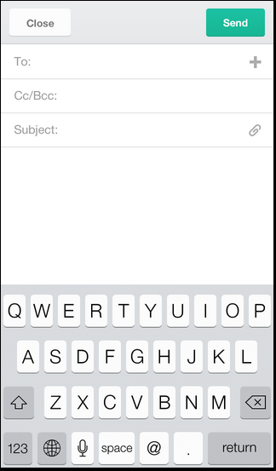
 |  | field2 di page add order
 |  | ORDER NO | nilai read only dan didapatkan otomatis dari system
 |  | USER CODE | nilai read only dan didapatkan dari user login
 |  | CARRIAGE NO | combo box
 |  | SEAT NO | combo box
 |  | TOTAL PAID | nilai read only dan didapatkan dari hasil akumulasi total order yg dipesan

 |  | Terdapat tombol yg akan digunakan untuk input menu yang akan dipesan
 |  | field2 yg terdapat di order detail
 |  | MENU NAME | combo box nama menu
 |  | PRICE | read only dan otomatis terisi ketika memilih menu name
 |  | ORDER AMOUNT | input jumlah menu yg dipesan
 |  | TOTAL AMOUNT | harga satuan x jumlah menu yg dipesan

LOGIN
diganti dgn logo reska

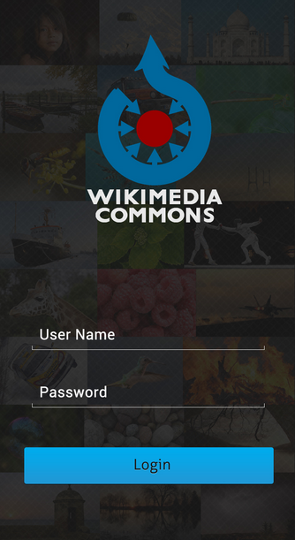

Note
1 | terdapat popup setting untuk merubah koneksi middleware atau bluetooth

mockup2
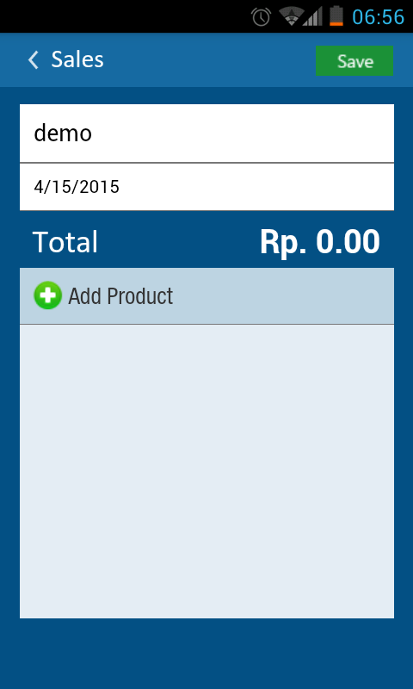
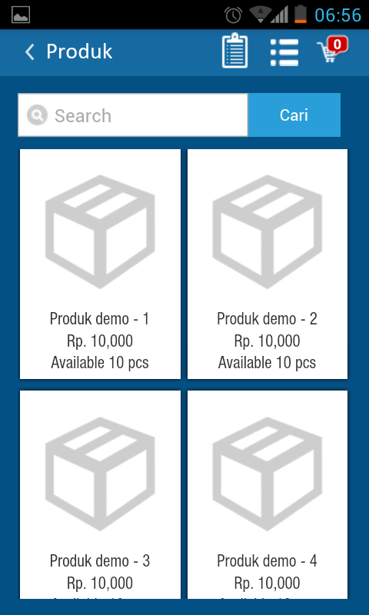
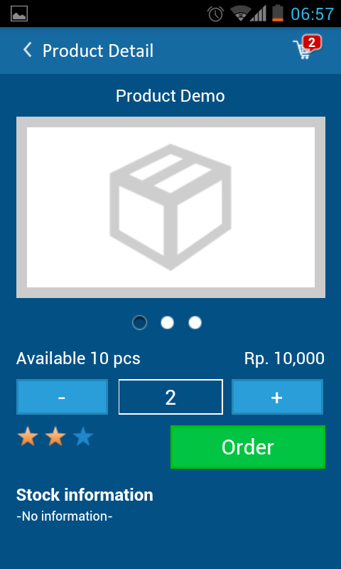
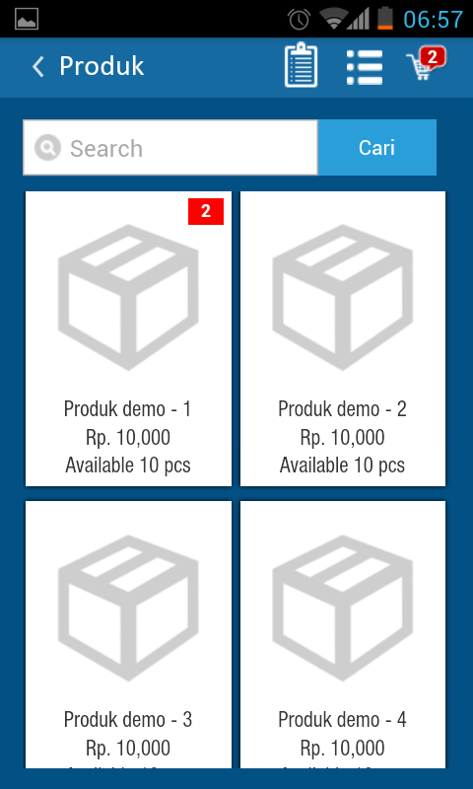
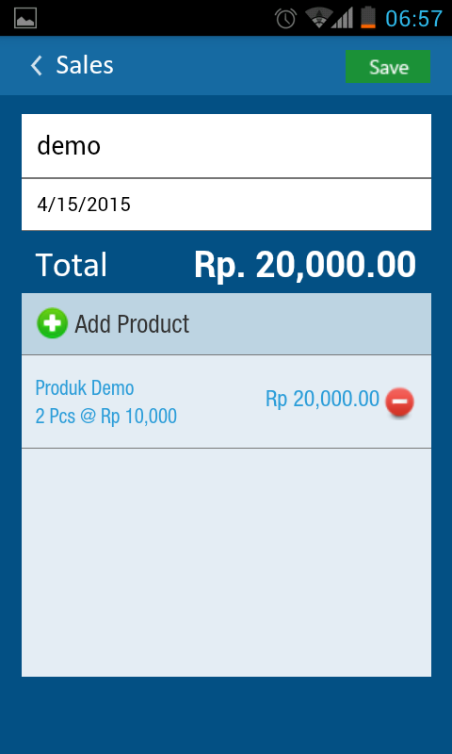
option
add order
ORDER LIST
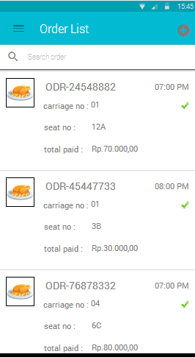

search

icon menu type

order time

order status
content

Notes :
1 | Icon order status
 | NEW | centang abu-abu
 | PROCESSED | centang kuning
 | PREPARED | centang hijau
 | PENDING

2 | Icon menu type sesuaikan dengan pesanan yg dipesan oleh penumpang, bedakan antar penumpang pesan makanan, minuman atau makanan + minuman
3 | Searching bisa berdasarkan order status, carriage no, seat no, atau order no
4 | ketika menyentuh order list agak lama akan keluar popup(DETAIL, CHANGE STATUS, RETRY).
 | DETAIL | Menu detail akan menampilkan detail dari order
 | CHANGE STATUS | terdiri dari DONE jika pesanan sudah diantar ke penumpang
 | RETRY | jika sewaktu process order terjadi kegagalan koneksi sehingga pramugari bisa retry ulang jika koneksi sudah normal

5 | urutan order list berdasarkan order status descending
6 | order list akan otomatis terupdate setiap interval tertentu untuk mengetahui status terkini dari order

diganti dengan tombol add menu, jika diklik akan kembali ke page add order

ADD ORDER

 | page add order |  | page menu | page detail menu | page menu | page add order

